max 导入unity 导入maya
以下说的 x 轴， y轴 z轴都是相对于 max中 方向来说：
测试max中 自由，导入到 maya unity 中坐标变换 。 测试环境 max2018 maya 2018 unity5.6
max中：
 | 1 壶口同x正方向， 小壶口在y正方向
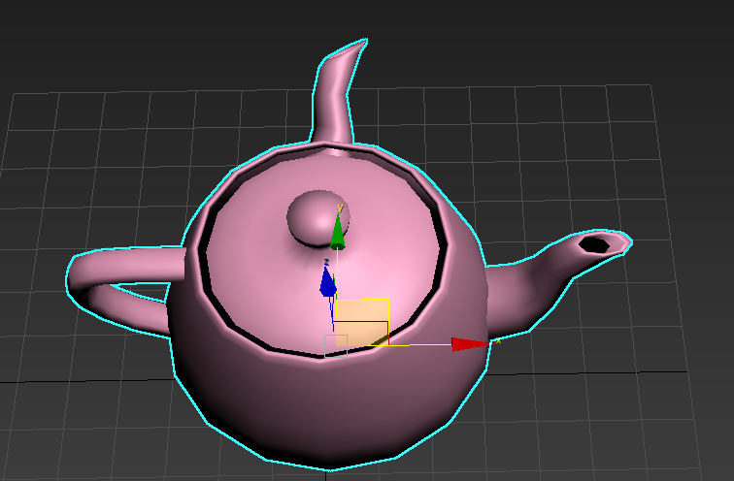

 | 2 分别zup yup导出---maya ---到unity 使用fbx 2014 2015 项导出

 | unity： yup y轴和 z 轴交换和max坐标一样。
 |  | 1 x轴正好反项
 |  | 2 y轴 也就是 unity z 也是反向
 |  | 3 x轴有旋转-90度 | 说明：
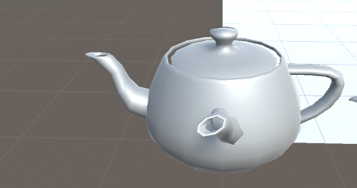
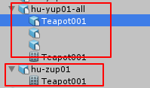
 |  |  |  | 场景导出，旋转90度在内部节点，外部模型没有旋转--- 多节点不能刷地形。

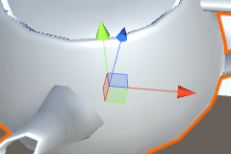
 |  |  |  | 旋转导出， 旋转90度在外部i节点，外部模型有90度旋转---单节点可以刷地形

 | unity： zup
 |  | 1 对于unity 5.6 来说 zup yup 效果一样，都是旋转 -90 度
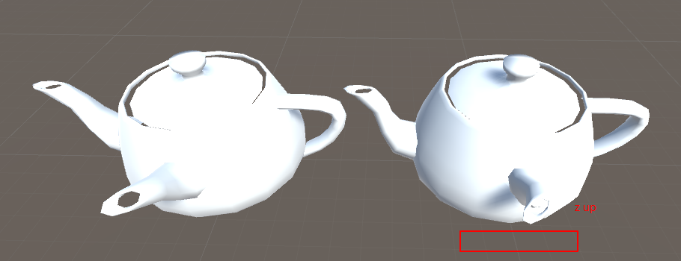

 | maya： yup y轴和z轴交换后，
 |  | 1 x轴正确
 |  | 2 y轴正好是反的
 |  | 3 x轴有一个 -90度旋转
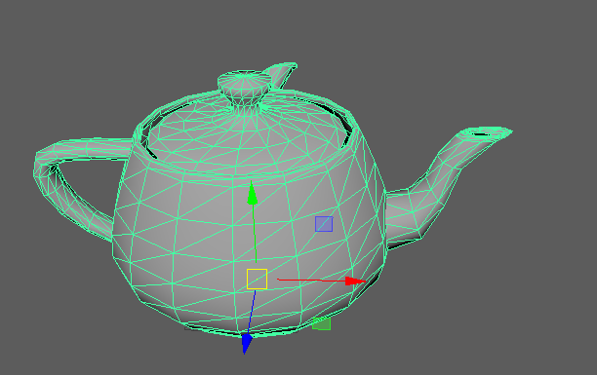
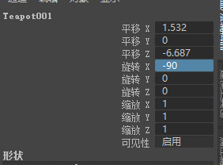

 | zup :
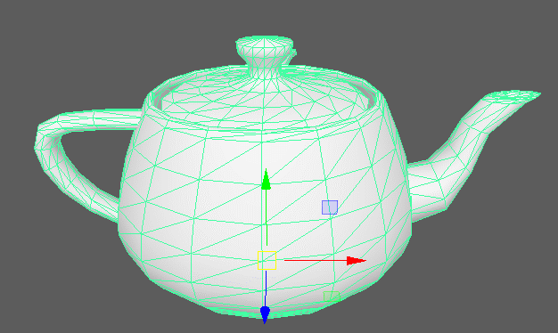
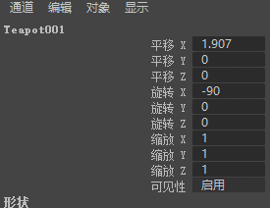

结论1 ： max中标准资源(位移旋转000 缩放111)，导入 unity 导入maya中，x轴都有旋转 -90度，
结论2： max中标准资源(位移旋转000 缩放111)，导入 unity 中 x 轴180 度镜像 y轴180镜像

结论2： max中标准资源(位移旋转000 缩放111)，导入 maya中 型没有变，坐标系旋转90度，x = -90

maya 导入unity 导入max
以下说的 x 轴， y轴 z轴都是相对于 maya中 方向来说：
测试maya中 自由，导入到 max unity 中坐标变换 。 测试环境 max2018 maya 2018 unity5.6
maya中：
 | 1 壶口同x正方向， 小壶口在z负方向
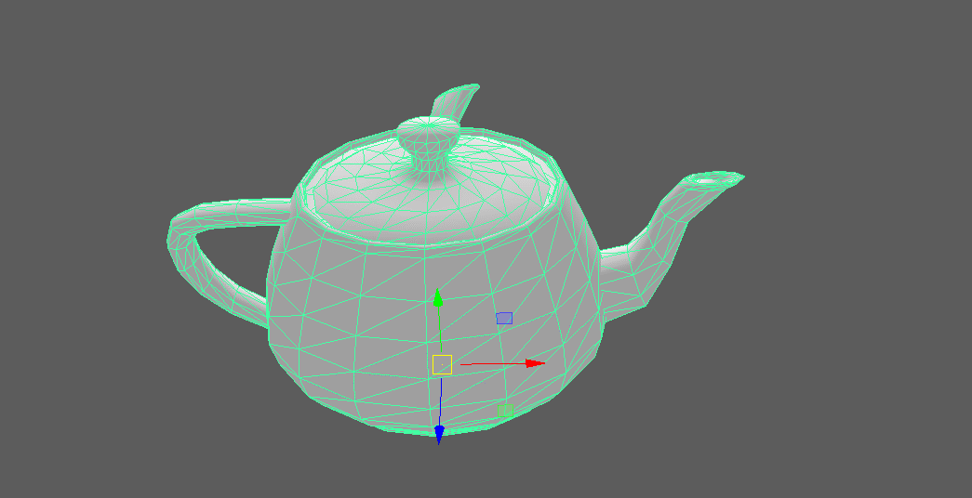

 | 2 分别zup yup导出---max ---到unity 使用fbx 2014 2015 项导出

 | unity： yup y轴和 z 轴交换和max坐标一样。
 |  | 1 x轴正好反项
 |  | 2 y轴 也就是 unity z 也是反向
 |  | 3 x轴没有旋转
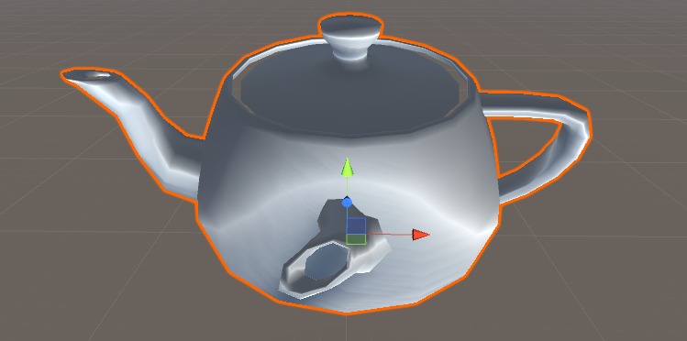

 | unity： zup
 |  | 1 对于unity 5.6 来说 zup yup 效果一样
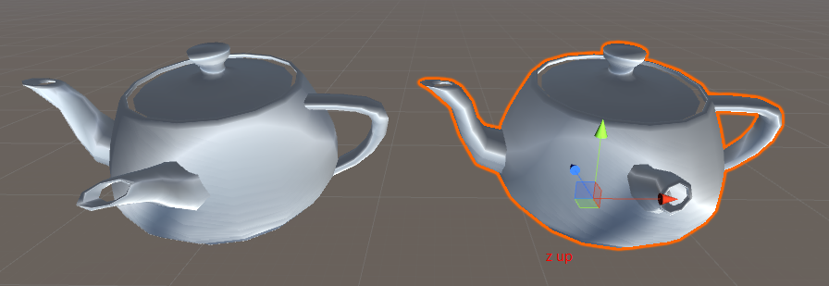

 | maya： yup y轴和z轴交换后，
 |  | 1 x轴正确
 |  | 2 z轴正好是反的
 |  | 3 x轴有一个 -90度旋转

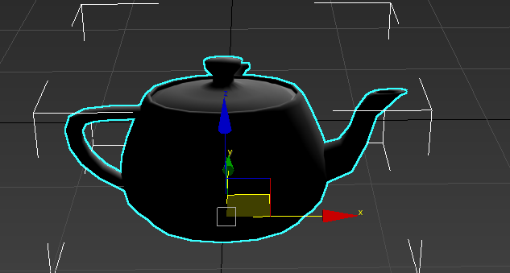

 | zup :

结论1 ： max中标准资源(位移旋转000 缩放111)，导入 unity 导入maya中，x轴都有旋转 -90度，
结论2： max中标准资源(位移旋转000 缩放111)，导入 unity 中 x 轴180 度镜像 y轴180镜像

结论2： max中标准资源(位移旋转000 缩放111)，导入 maya中 型没有变，坐标系旋转90度，x = -90

